界面&功能
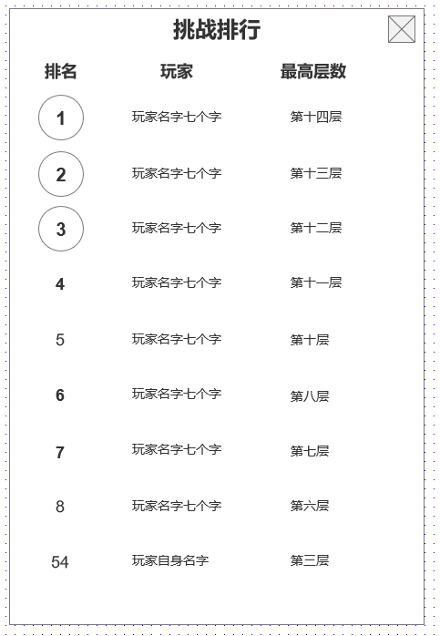
 | 幽神界（爬塔）系统 |  |  |  | 功能规则

 |  | 功能入口 |  |  |  |  | 幽神界（爬塔） 相关基础规则和清单
 |  |  |  |  |  | 1.设计目的是什么 |  | 6功能点清单
 |  | 1.主界面右侧功能图标入口进入 |  |  |  | ▶ | 提供爬塔型首领挑战，为玩家设置战力卡点 | 模块 | 类型 | 内容 | 优先级
 |  |  |  |  |  |  |  | 技能界面 | UI和资源 | 幽神界功能入口图标 | 1
 |  |  |  |  |  | 2.基本规则 |  |  | UI和资源 | 幽神界UI要素 | 1
 |  |  |  |  |  | ▶ | 功能开放后可无限次挑战更高层 |  | UI和资源 | 首领模型SHOWSTAND | 1
 |  |  |  |  |  | ▶ | 已挑战层可进行扫荡，扫荡有每日次数限制 |  | 功能逻辑 | 功能开放 | 3
 |  |  |  |  |  | ▶ | 每日可领取当日最高层对应层数奖励 |  | 功能逻辑 | 首领副本逻辑 | 1
 |  |  |  |  |  | 3.解锁方式 |  |  | 功能逻辑 | 排行逻辑 | 1
 |  |  |  |  |  | ▶ | 等级开放 |  | 功能逻辑 | 每日奖励档位领取&重置 | 1
 |  |  |  |  |  | 4.关联系统 |  |  | 功能逻辑 | 当前层级扫荡逻辑 | 2
 |  |  |  |  |  | ▶ | 主界面，影响各功能功能开放 |  | 功能逻辑 | 每日层数重置 | 1
 |  |  |  |  |  | ▶ | 副本功能 | 7.各功能逻辑流程
 |  |  |  |  |  |  |  |  | 功能开放
 |  |  |  |  |  |  |  |  | ▶ | 等级达到后，开启幽神界功能入口

 | 幽神界（爬塔）界面说明

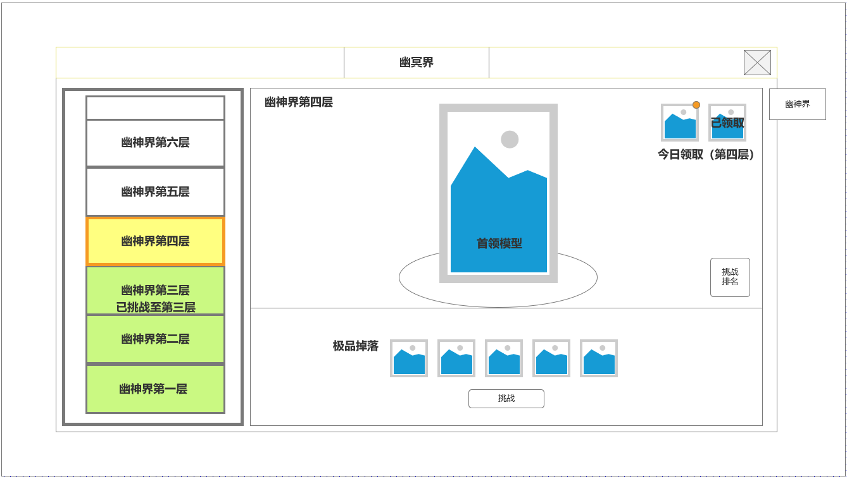
4
 | 技能界面设计
 |  |  | 1.当前无法挑战的层数
 |  |  | ▶ | 显示层数
 |  |  | ▶ | 技能配置页面【安卓端】【网页端】

 |  |  | 2.当前最高可挑战的尚未通关的层数
 |  |  | ▶ | 显示层数
 |  |  | ▶ | 默认选中，显示特殊选中框
 |  |  | ▶
 |  |  | 3.当前已通关的层数
 |  |  | ▶ | 显示层数及当前已通关最高层信息
1
 |  |  | ▶ | 已通关的底图配色
 |  |  | ▶ | 可选中已通关的层数进行扫荡
 |  |  | 4.今日可领取奖励道具图标
5
 |  |  | ▶ | 根据领取状态显示红点或已领取
 |  |  | ▶ | 根据玩家当前挑战最高层，奖励自动更新为最高层数的奖励
2
 |  |  | ▶ | 每天只能领取1次，领取后，最高层数变更当日也无法继续领取

3
 |  |  | 5.展示当前层数怪物模型
 |  |  | ▶ | 首领名称
 |  |  | ▶ | 首领模型
 |  |  | ▶ | 模型展示底座图

6
 |  |  | 6.可挑战最高层数信息与挑战按钮
 |  |  | ▶ | 掉落信息显示道具图标
 |  |  | ▶ | 挑战按钮

 | 已通关层数界面信息


 |  |  | 7.已挑战层数信息与扫荡按钮
 |  |  | ▶ | 掉落信息显示道具图标
 |  |  | ▶ | 当前层数已通关，显示扫荡按钮
 |  |  | ▶ | 今日可扫荡次数

7

 | 参考界面

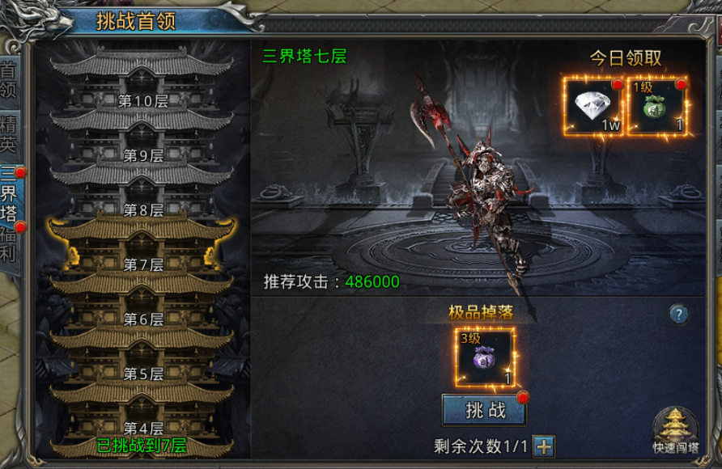

、
 | 副本内侧边信息栏 |  | 副本规则

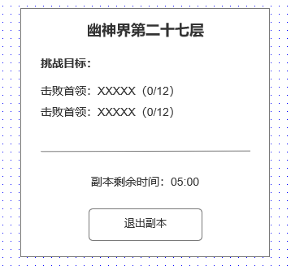
 |  |  | 1.副本内规则
 |  |  | ▶ | 击败指定的副本内首领为通关副本必要条件
 |  |  | ▶ | 副本通关后预留时间拾取掉落，之后弹通用副本通关结算界面
 |  |  | ▶ | 剩余时间达到，玩家被击败则副本失败

 |  |  | 2.副本侧边信息
 |  |  | ▶ | 副本目标击杀计数显示
 |  |  | ▶ | 副本剩余时间倒计时
 |  |  | ▶ | 退出副本按钮

 |  |  | 3.挑战排行
 |  |  | ▶ | 显示前50名玩家挑战信息：排名，名字，层数
 |  |  | ▶ | 相同层数按通关先后排名
 |  |  | ▶ | 显示玩家自身挑战排名

 | 挑战排行界面

